Кухня и декор
ПРАЙС ЛИСТ на Кухонный ассортимент и Декор Wenge и Fine line c 20.03.2024
 |  | Наименование | Ткань | Описание | Размеры | Мин прайс от 3 млн.руб | от 2 млн.руб | от 1 млн.руб | от 750 тыс. руб | от 500 тыс.руб | от 300 тыс.руб | от 150 тыс. руб | от 50 тыс. руб | от 30 тыс. руб | Торг прайс, руб
Баркод папки | Фото |  |  |  |  | 24% | 23% | 21% | 19% | 18% | 14% | 10% | 6% | 3% | 0%
Комплекты полотенец WENGE импорт
758825 | 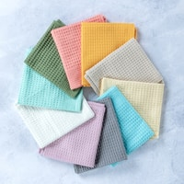 | Комплект полотенец из крупной вафли (7х7 мм) с петельками | вафельное полотно крупная клетка, 100% хлопок, плотность 270 г/м | Полотенце из крупной вафли с жаккардовой петелькой. Упаковка - тэг на пристреле + крючок. В упаковках по 10 шт. Мин партия - 10 шт. Расцветки пастельные - 10 цветов. | 35х60 (2 шт) | 123.00 | 124.62 | 127.85 | 131.09 | 132.71 | 139.18 | 145.66 | 152.13 | 156.98 | 161.84
Коллекция с эффектом льна Wenge (однотон)
755007, 953063 |  | Подушка | рогожка, 100% хлопок, 190 г | Подушка декоративная на молнии. Упаковка ТЭГ+пакет. | 45х45 | 337.00 | 341.43 | 350.30 | 359.17 | 363.60 | 381.34 | 399.08 | 416.81 | 430.12 | 443.42
763319 |  | Чехол на табурет | рогожка, 100% хлопок, 190 г | Сидушка с тафтингом с завязками на табурет/стул. Упаковка ТЭГ+пакет. | 40х40 | 255.00 | 258.36 | 265.07 | 271.78 | 275.13 | 288.56 | 301.98 | 315.40 | 325.46 | 335.53
763319 |  |  |  | Сидушка с тафтингом с завязками на табурет/стул . Упаковка ТЭГ+пакет. | d40 | 255.00 | 258.36 | 265.07 | 271.78 | 275.13 | 288.56 | 301.98 | 315.40 | 325.46 | 335.53
754988, 896363 |  | Полотенце | рогожка, 100% хлопок, 190 г | Полотенце с жаккардовой петелькой. Без индивидуальной упаковки с тэгом и крючком. | 45х60 | 90.00 | 91.18 | 93.55 | 95.92 | 97.10 | 101.84 | 106.58 | 111.31 | 114.87 | 118.42
896337 |  | Набор полотенец 2 шт. | вафельное полотно, 100% хлопок, 150 г | Полотенца с фирменной петелькой Wenge в пакете с еврослотом и ТЭГом. | 50х70 | 167.00 | 169.20 | 173.59 | 177.99 | 180.19 | 188.98 | 197.77 | 206.56 | 213.15 | 219.74
774399, 896362 |  | Прихватка-рукавица | рогожка, 100% хлопок, 190 г | Без индивидуальной упаковки с тэгом и крючком. | 18х33 | 109.00 | 110.43 | 113.30 | 116.17 | 117.60 | 123.34 | 129.08 | 134.81 | 139.12 | 143.42
774396 |  | Прихватка | рогожка, 100% хлопок, 190 г | Без индивидуальной упаковки с тэгом и крючком. | 18х20 | 61.00 | 61.80 | 63.41 | 65.01 | 65.81 | 69.02 | 72.23 | 75.44 | 77.85 | 80.26
754993 | 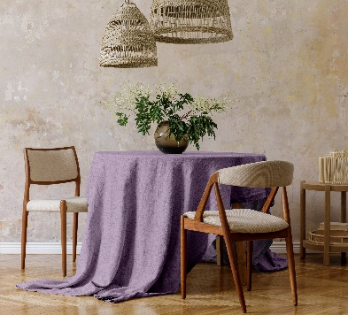 | Скатерть | рогожка, 100% хлопок, 190 г | Пакет с крючком с фотовставкой. | 145х145 | 469.00 | 475.17 | 487.52 | 499.86 | 506.03 | 530.71 | 555.40 | 580.08 | 598.60 | 617.11
754994 |  |  |  |  | 145х180 | 541.00 | 548.12 | 562.35 | 576.59 | 583.71 | 612.18 | 640.66 | 669.13 | 690.48 | 711.84
754995 |  |  |  |  | 145х220 | 632.00 | 640.32 | 656.95 | 673.58 | 681.90 | 715.16 | 748.42 | 781.69 | 806.63 | 831.58
754998, 896360 |  | Фартук с карманом | рогожка, 100% хлопок, 190 г | Пакет+ТЭГ, на пакете стикер с графическим изображением фартука. | 65х85 | 213.00 | 215.80 | 221.41 | 227.01 | 229.81 | 241.02 | 252.23 | 263.44 | 271.85 | 280.26
755004 |  | Шторы в сумке шоппере | рогожка, 100% хлопок, 190 г | Шторы на шторной ленте в сумке шопере и фото вставкой. | 145х270 (2 шт) | 1470.00 | 1489.34 | 1528.03 | 1566.71 | 1586.05 | 1663.42 | 1740.79 | 1818.16 | 1876.18 | 1934.21
Весенняя коллекция Wenge "FLOWER MIND" - 3 капсулы (цветы, полоска, клетка)
953063 |  | Подушка | рогожка, 100% хлопок, 190 г | Подушка декоративная на молнии. Упаковка ТЭГ+пакет. | 45х45 | 337.00 | 341.43 | 350.30 | 359.17 | 363.60 | 381.34 | 399.08 | 416.81 | 430.12 | 443.42
994090 |  | Наволочка | рогожка, 100% хлопок, 190 г | Наволочки декортавные на молнии (2 шт.) | 45х45 | 180.00 | 182.37 | 187.10 | 191.84 | 194.21 | 203.68 | 213.16 | 222.63 | 229.73 | 236.84
952855 | 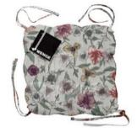 | Чехол на табурет | рогожка, 100% хлопок, 190 г | Сидушка с тафтингом с завязками на табурет/стул. Упаковка ТЭГ+пакет. | 40х40 | 255.00 | 258.36 | 265.07 | 271.78 | 275.13 | 288.56 | 301.98 | 315.40 | 325.46 | 335.53
953055 |  |  |  | Сидушка с тафтингом с завязками на табурет/стул. Упаковка ТЭГ+пакет. | d40 | 255.00 | 258.36 | 265.07 | 271.78 | 275.13 | 288.56 | 301.98 | 315.40 | 325.46 | 335.53
953081 |  | Набор полотенец 2 шт. | вафельное полотно, 100% хлопок, 150 г | Полотенца с фирменной петелькой Wenge в пакете с еврослотом и ТЭГом. | 45х60 | 149.00 | 150.96 | 154.88 | 158.80 | 160.76 | 168.60 | 176.45 | 184.29 | 190.17 | 196.05
953058 |  | Набор Прихватка + рукавица | рогожка, 100% хлопок, 190 г | Упаковка пакет+ТЭГ+крючок | 18х20 / 18х33 | 153.00 | 155.02 | 159.04 | 163.07 | 165.08 | 173.14 | 181.19 | 189.24 | 195.28 | 201.32
957116 | 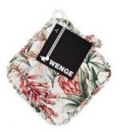 | Прихватка | рогожка, 100% хлопок, 190 г | Без индивидуальной упаковки с тэгом и крючком. | 18х20 | 61.00 | 61.80 | 63.41 | 65.01 | 65.81 | 69.02 | 72.23 | 75.44 | 77.85 | 80.26
957117 | 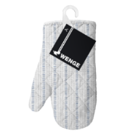 | Рукавица | рогожка, 100% хлопок, 190 г | Без индивидуальной упаковки с тэгом и крючком. | 18х33 | 109.00 | 110.43 | 113.30 | 116.17 | 117.60 | 123.34 | 129.08 | 134.81 | 139.12 | 143.42
953048 |  | Скатерть | рогожка, 100% хлопок, 190 г | Пакет с крючком с фотовставкой. | 145х145 | 469.00 | 475.17 | 487.52 | 499.86 | 506.03 | 530.71 | 555.40 | 580.08 | 598.60 | 617.11
953044 | 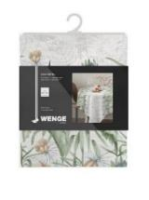 |  |  |  | 145х180 | 541.00 | 548.12 | 562.35 | 576.59 | 583.71 | 612.18 | 640.66 | 669.13 | 690.48 | 711.84
953040 |  |  |  |  | 145х220 | 632.00 | 640.32 | 656.95 | 673.58 | 681.90 | 715.16 | 748.42 | 781.69 | 806.63 | 831.58
953023 |  | Фартук (без кармана) | рогожка, 100% хлопок, 190 г | Пакет+ТЭГ, на пакете стикер с графическим изображением фартука. | 60х70 | 184.00 | 186.42 | 191.27 | 196.11 | 198.53 | 208.21 | 217.90 | 227.58 | 234.85 | 242.11
953036 |  | Фартук (без кармана) | рогожка, 100% хлопок, 190 г | Пакет+ТЭГ, на пакете стикер с графическим изображением фартука. | 65х85 | 200.00 | 202.63 | 207.90 | 213.16 | 215.79 | 226.32 | 236.84 | 247.37 | 255.27 | 263.16
953072 |  | Шторы в сумке шоппере | рогожка, 100% хлопок, 190 г | Шторы на шторной ленте в сумке шопере и фото вставкой. | 145х270 (2 шт) | 1,470.00 | 1,489.34 | 1,528.03 | 1,566.71 | 1,586.05 | 1,663.42 | 1,740.79 | 1,818.16 | 1,876.18 | 1,934.21
Коллекция "С любовью" by Wenge
972067 |  | Скатерть | рогожка, 100% хлопок, 190 г | Пакет с крючком + ТЭГ | 145х180 | 388.00 | 393.11 | 403.32 | 413.53 | 418.63 | 439.06 | 459.48 | 479.90 | 495.21 | 510.53
972143 |  | Скатерть | рогожка, 100% хлопок, 190 г |  | 145х220 | 459.00 | 465.04 | 477.12 | 489.20 | 495.24 | 519.40 | 543.56 | 567.71 | 585.83 | 603.95
972035 |  | Набор полотенец 45х60, 2 шт | Полотно вафельное, 100 % хлопок, 150 г | Пакет с еврослотом + ТЭГ | 45х60 | 111.00 | 112.46 | 115.38 | 118.30 | 119.76 | 125.60 | 131.45 | 137.29 | 141.67 | 146.05
Кухонный ассортимент "Fine Line"
936850 |  | Комплект вафельных полотенец 30х60 (2 шт.) ТМ Fine Line | вафельное полотно крупная клетка, 100% хлопок, плотность 270 г/м | Без индивидуального пакета на хангере | 30х60 | 154.00 | 156.03 | 160.08 | 164.13 | 166.16 | 174.26 | 182.37 | 190.47 | 196.55 | 202.63
936852 |  | Комплект махровых полотенец 30х60 (2 шт.) ТМ Fine Line | махра, 100 % хлопок | Без индивидуального пакета на хангере | 30х60 | 198.00 | 200.61 | 205.82 | 211.03 | 213.63 | 224.06 | 234.48 | 244.90 | 252.71 | 260.53
914584 |  | Комплект вафельных полотенец 45х60 (2 шт.) | Полотно вафельное, 100 % хлопок | Пакет + Хангер | 45х60 | 132.60 | 134.35 | 137.84 | 141.33 | 143.07 | 150.05 | 157.03 | 164.01 | 169.25 | 174.48
914585 | 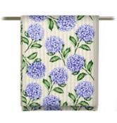 | Полотенце вафельное 45х60 | Полотно вафельное, 100 % хлопок | Без индивидуального пакета на хангере | 45х60 | 71.40 | 72.34 | 74.22 | 76.10 | 77.04 | 80.80 | 84.56 | 88.31 | 91.13 | 93.95
914968 | 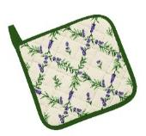 | Прихватка рогожка 18х18 | рогожка, 100% хлопок, 190 г | Без индивидуального пакетас ТЭГом | 18х18 | 61.00 | 61.80 | 63.41 | 65.01 | 65.81 | 69.02 | 72.23 | 75.44 | 77.85 | 80.26
914970 |  | Прихватка-рукавица рогожка 18х28 | рогожка, 100% хлопок, 190 г | Без индивидуального пакетас ТЭГом | 18х28 | 109.00 | 110.43 | 113.30 | 116.17 | 117.60 | 123.34 | 129.08 | 134.81 | 139.12 | 143.42
914972 | 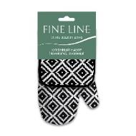 | Комплект кухонный (прихватка 18х18, прихватка-рукавица 18х28) | рогожка, 100% хлопок, 190 г | Пакет + Хангер | 18х18/18х28 | 153.00 | 155.02 | 159.04 | 163.07 | 165.08 | 173.14 | 181.19 | 189.24 | 195.28 | 201.32
914974 | 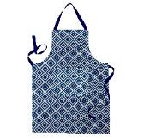 | Фартук с карманом рогожка 65х85 | рогожка, 100% хлопок, 190 г | Пакет + Хангер | 65х85 | 213.00 | 215.80 | 221.41 | 227.01 | 229.81 | 241.02 | 252.23 | 263.44 | 271.85 | 280.26
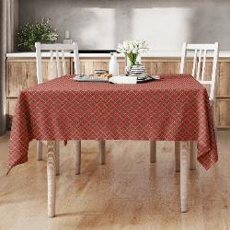
914979 |  | Скатерть 145х145 | рогожка, 100% хлопок, 190 г | Пакет с крючком с фотовставкой. | 145х145 | 469.20 | 475.37 | 487.72 | 500.07 | 506.24 | 530.94 | 555.63 | 580.33 | 598.85 | 617.37
914980 |  | Скатерть 145х180 |  |  | 145х180 | 540.60 | 547.72 | 561.94 | 576.17 | 583.28 | 611.74 | 640.19 | 668.64 | 689.98 | 711.32
914981 |  | Скатерть 145х220 |  |  | 145х200 | 632.40 | 640.72 | 657.37 | 674.01 | 682.33 | 715.61 | 748.90 | 782.18 | 807.15 | 832.11

Махровые изделия
ПРАЙС ЛИСТ на Махровые полотенца Wenge, Fine Line, Gala, Floox от 20.03.2024
 |  | Наименование | Размер | Упаковка | Цвета | Мин прайс от 3 млн.руб | от 2 млн.руб | от 1 млн.руб | от 750 тыс. руб | от 500 тыс.руб | от 300 тыс.руб | от 150 тыс. руб | от 50 тыс. руб | от 30 тыс. руб | Торг прайс, руб
Баркод | Фото |  |  |  |  | 24% | 23% | 21% | 19% | 18% | 14% | 10% | 6% | 3% | 0%
Полотенца Wenge махровые плотностью 400 гр/м2.
755014 |  | Махровые полотенца "Wenge" 50х90 | 50х90 | тэг и пакет пп с клапаном | в ассортименте | 190.00 | 192.50 | 197.50 | 202.50 | 205.00 | 215.00 | 225.00 | 235.00 | 242.50 | 250.00
755015 |  | Махровые полотенца "Wenge" 70х140 | 70х140 | тэг и пакет пп с клапаном | в ассортименте | 397.00 | 402.22 | 412.67 | 423.12 | 428.34 | 449.24 | 470.13 | 491.03 | 506.70 | 522.37
Наборы махровых полотенец Floox
894955 |  | Комплект из 2-х махровых полотенец ТМ FLOOX (50х80;70х130) 380 г/м Алмаз | 50х80;70х130 | тэг, атласная лента, пакет пп с клапаном | в ассортименте | 673.00 | 681.86 | 699.57 | 717.28 | 726.13 | 761.56 | 796.98 | 832.40 | 858.96 | 885.53
894957 |  | Комплект из 2-х махровых полотенец ТМ FLOOX (50х80) 380 г/м Злата | 50х80 | тэг, атласная лента, пакет пп с клапаном | в ассортименте | 421.00 | 426.54 | 437.62 | 448.70 | 454.24 | 476.40 | 498.56 | 520.71 | 537.33 | 553.95
894958 |  | Комплект из 2-х махровых полотенец ТМ FLOOX (50х90) 420 г/м Венера | 50х90 | тэг, атласная лента, пакет пп с клапаном | в ассортименте | 546.00 | 553.19 | 567.56 | 581.93 | 589.11 | 617.85 | 646.59 | 675.32 | 696.88 | 718.43
894959 |  | Комплект из 2-х махровых полотенец ТМ FLOOX (50х80;70х130) 400 г/м Ясмина | 50х80;70х130 | тэг, атласная лента, пакет пп с клапаном | в ассортименте | 637.00 | 645.38 | 662.15 | 678.91 | 687.29 | 720.82 | 754.34 | 787.87 | 813.02 | 838.16
894960 |  | Комплект из 3-х махровых полотенец ТМ FLOOX (30х60;50х80;70х130) 400 г/м Диана | 30х60;50х80;70х130 | тэг, атласная лента, пакет пп с клапаном | в ассортименте | 813.00 | 823.71 | 845.10 | 866.50 | 877.19 | 919.99 | 962.78 | 1005.57 | 1037.66 | 1069.75
Полотенца махровые Fine Line
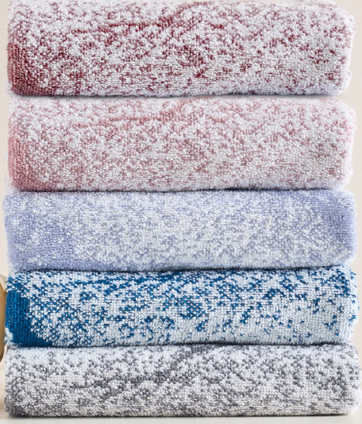
969349 |  | Полотенце махровое 33х70 Fine Line пестроткань, плотность 450 г/м2 | 33х70 | пакет пп с клапаном | в ассортименте | 102.00 | 103.34 | 106.03 | 108.71 | 110.05 | 115.42 | 120.79 | 126.16 | 130.18 | 134.21
969350 |  | Полотенце махровое 50х90 Fine Line пестроткань, 450 г/м2 | 50х90 | пакет пп с клапаном | в ассортименте | 195.00 | 197.57 | 202.70 | 207.83 | 210.40 | 220.66 | 230.92 | 241.19 | 248.88 | 256.58
969351 |  | Полотенце махровое 70х130 Fine Line пестроткань, 450 г/м2 | 70х130 | пакет пп с клапаном | в ассортименте | 390.00 | 395.13 | 405.40 | 415.66 | 420.79 | 441.32 | 461.84 | 482.37 | 497.77 | 513.16
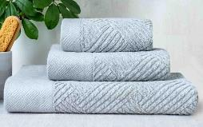
930452 |  | Полотенце махровое ТМ Fine Line "Лима" 450 г/м2 33*70 | 33х70 | пакет пп с клапаном | в ассортименте | 122.40 | 124.01 | 127.23 | 130.45 | 132.06 | 138.50 | 144.95 | 151.39 | 156.22 | 161.05
930453 |  | Полотенце махровое ТМ Fine Line "Лима" 450 г/м2 50*90 | 50х90 | пакет пп с клапаном | в ассортименте | 219.30 | 222.18 | 227.95 | 233.73 | 236.61 | 248.15 | 259.70 | 271.24 | 279.89 | 288.55
930454 |  | Полотенце махровое ТМ Fine Line "Лима" 450 г/м2 70*130 | 70х130 | пакет пп с клапаном | в ассортименте | 433.20 | 438.90 | 450.30 | 461.70 | 467.40 | 490.20 | 513.00 | 535.80 | 552.90 | 570.00
930456 |  | Полотенце махровое ТМ Fine Line "Эстет" 400 г/м2 33*70 | 33х70 | пакет пп с клапаном | в ассортименте | 112.20 | 113.68 | 116.63 | 119.58 | 121.06 | 126.96 | 132.87 | 138.77 | 143.20 | 147.63
930457 |  | Полотенце махровое ТМ Fine Line "Эстет" 400 г/м2 50*90 | 50х90 | пакет пп с клапаном | в ассортименте | 193.80 | 196.35 | 201.45 | 206.55 | 209.10 | 219.30 | 229.50 | 239.70 | 247.35 | 255.00
930458 |  | Полотенце махровое ТМ Fine Line "Эстет" 400 г/м2 70*130 | 70х130 | пакет пп с клапаном | в ассортименте | 380.00 | 385.00 | 395.00 | 405.00 | 410.00 | 430.00 | 450.00 | 470.00 | 485.00 | 500.00
930468 |  | Полотенце махровое ТМ Fine Line "Шик" 400 г/м2 33*70 | 33х70 | пакет пп с клапаном | в ассортименте | 112.20 | 113.68 | 116.63 | 119.58 | 121.06 | 126.96 | 132.87 | 138.77 | 143.20 | 147.63
946648 | 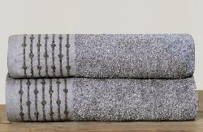 | Полотенце махровое ТМ Fine Line "Завиток" 400 г/м2 50*90 | 50х90 | пакет пп с клапаном | в ассортименте | 193.80 | 196.35 | 201.45 | 206.55 | 209.10 | 219.30 | 229.50 | 239.70 | 247.35 | 255.00
946649 |  | Полотенце махровое ТМ Fine Line "Завиток" 400 г/м2 70*130 | 70х130 | пакет пп с клапаном | в ассортименте | 367.20 | 372.03 | 381.70 | 391.36 | 396.19 | 415.52 | 434.84 | 454.17 | 468.67 | 483.16
962578 | 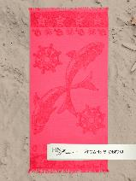 | Полотенце махровое ТМ Fine Line "Рыбки" 390г/м2 | 70х150 | пакет пп с клапаном | в ассортименте | 437.00 | 442.75 | 454.25 | 465.75 | 471.50 | 494.50 | 517.50 | 540.50 | 557.75 | 575.00
984549 | 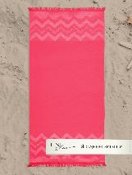 | Полотенце махровое ТМ Fine Line "Зигзаг" 390 г/м | 70х150 | пакет пп с клапаном | в ассортименте | 418.20 | 423.70 | 434.71 | 445.71 | 451.21 | 473.22 | 495.23 | 517.24 | 533.75 | 550.26
Полотенца махровые Gala
792114 |  | Полотенце махровое ТМ Gala 400г/м2 бордюр "Ингрид" ASH 33х70 | 33х70 | пакет пп с клапаном | в ассортименте | 135.00 | 136.78 | 140.33 | 143.88 | 145.66 | 152.76 | 159.87 | 166.97 | 172.30 | 177.63
792115 |  | Полотенце махровое ТМ Gala 400г/м2 бордюр "Ингрид" ASH 50х90 | 50х90 | пакет пп с клапаном | в ассортименте | 240.00 | 243.16 | 249.47 | 255.79 | 258.95 | 271.58 | 284.21 | 296.84 | 306.32 | 315.79

ПЛЕДЫ Велсофт
ПРАЙС ЛИСТ на Пледы Wenge, Fine Line от 20.03.2024
 |  | Наименование | размер | состав | цвет | упаковка | Мин прайс от 3 млн.руб | от 2 млн.руб | от 1 млн.руб | от 750 тыс. руб | от 500 тыс.руб | от 300 тыс.руб | от 150 тыс. руб | от 50 тыс. руб | от 30 тыс. руб | Торг прайс, руб
Баркод | Фото |  |  |  |  |  | 24% | 23% | 21% | 19% | 18% | 14% | 10% | 6% | 3% | 0%
Плед велсофт Fine Line
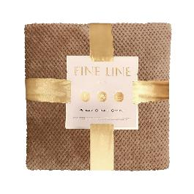
987636 |  | Пледы велсофт ТМ Fine Line 150x200 кубик 240 г/м | 150х200 | 100% полиэстер | в ассортименте | тэг, атласная лента, пакет пп с клапаном | 678.00 | 686.92 | 704.77 | 722.61 | 731.53 | 767.21 | 802.90 | 838.58 | 865.35 | 892.11
987637 |  | Пледы велсофт ТМ Fine Line 180x200 кубик 240г/м | 180х200 | 100% полиэстер | в ассортименте | тэг, атласная лента, пакет пп с клапаном | 807.00 | 817.62 | 838.85 | 860.09 | 870.71 | 913.18 | 955.66 | 998.13 | 1029.98 | 1061.84
987638 |  | Пледы велсофт ТМ Fine Line 200x220 кубик 240г/м | 200х220 | 100% полиэстер | в ассортименте | тэг, атласная лента, пакет пп с клапаном | 936.00 | 948.32 | 972.95 | 997.58 | 1009.90 | 1059.16 | 1108.42 | 1157.69 | 1194.63 | 1231.58
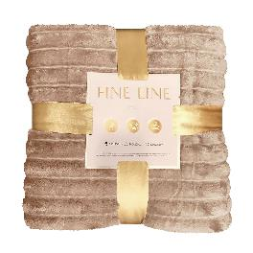
987640 |  | Пледы велсофт ТМ Fine Line 150x200 полоса 3 см. 260 г/м | 150х200 | 100% полиэстер | в ассортименте | тэг, атласная лента, пакет пп с клапаном | 754.00 | 763.92 | 783.77 | 803.61 | 813.53 | 853.21 | 892.90 | 932.58 | 962.35 | 992.11
987641 |  | Пледы велсофт ТМ Fine Line 180x200 полоса 3 см. 260 г/м | 180х200 | 100% полиэстер | в ассортименте | тэг, атласная лента, пакет пп с клапаном | 896.00 | 907.79 | 931.37 | 954.95 | 966.74 | 1013.90 | 1061.06 | 1108.21 | 1143.58 | 1178.95
987642 |  | Пледы велсофт ТМ Fine Line 200x220 полоса 3 см. 260 г/м | 200х220 | 100% полиэстер | в ассортименте | тэг, атласная лента, пакет пп с клапаном | 1036.00 | 1049.63 | 1076.90 | 1104.16 | 1117.79 | 1172.32 | 1226.84 | 1281.37 | 1322.27 | 1363.16

Постельные принадлежности
ПРАЙС ЛИСТ на Покрывала Wenge от 20.03.2024
 |  | Наименование | Описание | Размер | Мин прайс от 3 млн.руб | от 2 млн.руб | от 1 млн.руб | от 750 тыс. руб | от 500 тыс.руб | от 300 тыс.руб | от 150 тыс. руб | от 50 тыс. руб | от 30 тыс. руб | Торг прайс, руб
Баркод | Фото |  |  |  | 24% | 23% | 21% | 19% | 18% | 14% | 10% | 6% | 3% | 0%
Покрывало стеганое "Wenge" арт. 120
972649 | 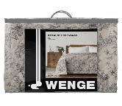 | Покрывало стеганое "Wenge" 160х210 | Чехол - бязь, хлопок 100%, наполнитель - 100% полиэстер плотностью 100 г/м2, стёжка ромб | 160х210 | 1,356.00 | 1,784.22 | 1,409.53 | 1,445.21 | 1,463.05 | 1,534.42 | 1,605.79 | 1,677.16 | 1,730.68 | 1,784.21
972648 |  | Покрывало стеганое "Wenge" 210х240 |  | 210х240 | 1,770.00 | 174.32 | 1,839.87 | 1,886.45 | 1,909.74 | 2,002.90 | 2,096.06 | 2,189.21 | 2,259.08 | 2,328.95
Одеяло Wenge 210х205
755327 |  | Одеяло двусторонее Wenge | С одной стороны перкаль, с другой сатин (наполнитель бамбук и верблюжья шерсть) | 210х205 | 1,900.00 | 176.32 | 1,975.00 | 2,025.00 | 2,050.00 | 2,150.00 | 2,250.00 | 2,350.00 | 2,425.00 | 2,500.00

